прайс-лист
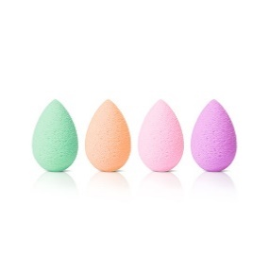 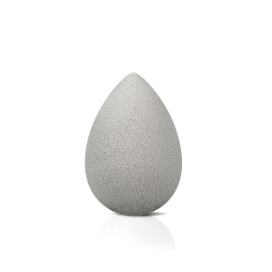 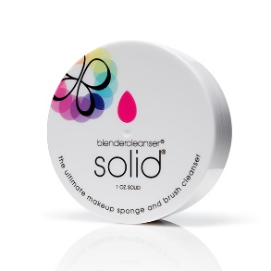 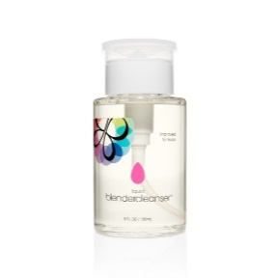 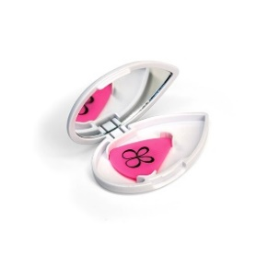 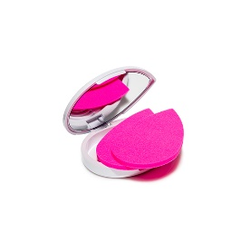
Наименование | Цвет | Артикул | Оптовая цена | Заказ | Сумма | Минимальная рекомендованная розничная цена | Наличие | Баркод
Набор beautyblender all.about.face | розовый | 1054 | 2056 |  | 0 | 3290 | да | 815985020192
Набор beautyblender stocking stuffer Новинка | розовый | 1050 | 1300 |  | 0 | 2080 | да | 851610005868
Набор beautyblender fab.five Новинка | розовый | 1051 | 4368 |  | 0 | 6990 | да | 851610005622
Мыло для очистки solid blendercleanser 30 гр | белый | 1006 | 931 |  | 0 | 1490 | да | 851610005097
Очищающий гель для спонжа blendercleanser (с дозатором) 150 мл | б/ц | 1028 | 975 |  | 0 | 1560 | да | 851610005240
Мыло для очистки solid blendercleanser pro 140 гр | черный | 1055 | 2681 |  | 0 | 4290 | 24 января | 851610005783
Очищающий гель для спонжа blendercleanser 295 мл | б/ц | 1040 | 1593 |  | 0 | 2550 | да | 851610005592
beautyblender liner.designer | розовый | 1042 | 931 |  | 0 | 1490 | да | 851610005448
beautyblender liner.designer pro | черный | 1044 | 931 |  | 0 | 1490 | да | 851610005769
beautyblender blotterazzi | розовый | 1032 | 1093 |  | 0 | 1750 | да | 851610005394
beautyblender blotterazzi pro | черный | 1045 | 1093 |  | 0 | 1750 | да | 851610005776
Кейс-сумочка для спонжа pro | черный | 1019 | 1206 |  | 0 | 1930 | да | 851610005073
Палитра beautyblender sur.face pro | б/ц | 1023 | 1743 |  | 0 | 2790 | да | 851610005493
Спонж beautyblender bubble | нежно-розовый | 1053 | 1056 |  | 0 | 1690 | да | 815985020246
Спонж beautyblender royal | фиолетовый | 1021 | 1056 |  | 0 | 1690 | да | 851610005509
Спонж beautyblender nude | бежевый | 1037 | 1056 |  | 0 | 1690 | да | 851610005455
Спонж beautyblender red.carpet | красный | 1025 | 1056 |  | 0 | 1690 | да | 851610005332
2 спонжа beautyblender micro.mini | зеленый | 1022 | 975 |  | 0 | 1560 | да | 851610005219
2 спонжа beautyblender micro.mini bubble | нежно-розовый | 1052 | 975 |  | 0 | 1560 | да | 815985020000
2 спонжа beautyblender micro.mini pro | черный | 1046 | 975 |  | 0 | 1560 | да | 851610005790
Спонжи beautyblender micro.mini correct.four | - | 1041 | 1593 |  | 0 | 2550 | да | 851610005585
Спонж beauty.blusher | серый | 1043 | 931 |  | 0 | 1490 | да | 851610005486
Спонж beautyblender body.blender | черный | 1029 | 1243 |  | 0 | 1990 | да | 851610005271
Спонж beautyblender original | розовый | 1011 | 1056 |  | 0 | 1690 | да | 851610005301
Спонж beautyblender original и мини мыло для очистки solid blendercleanser | розовый | 1035 | 1300 |  | 0 | 2080 | да | 851610005400
Спонж beautyblender original + bling.ring | розовый | 1030 | 1537 |  | 0 | 2460 | да | 851610005424
2 спонжа beautyblender original и очищающий гель blendercleanser 150 мл | розовый | 1008 | 2293 |  | 0 | 3670 | да | 851610005608
6 Спонжей beautyblender original и мыло для очистки solid blendercleanser 30 гр | розовый | 1031 | 6250 |  | 0 | 9990 | да | -
Спонж beautyblender pure | белый | 1007 | 1056 |  | 0 | 1690 | да | 851610005318
Спонж beautyblender pure и мини мыло для очистки solid blendercleanser | белый | 1038 | 1300 |  | 0 | 2080 | да | 851610005561
Спонж beautyblender pure и мыло для очистки solid blendercleanser 30 гр | белый | 1004 | 1718 |  | 0 | 2750 | да | 713757522816
6 Спонжей beautyblender pure и мыло для очистки solid blendercleanser 30 гр | белый | 1013 | 6250 |  | 0 | 9990 | да | -
Спонж beautyblender pro | черный | 1020 | 1056 |  | 0 | 1690 | да | 851610005325
Спонж beautyblender pro и мини мыло для очистки solid blendercleanser | черный | 1039 | 1300 |  | 0 | 2080 | да | 851610005554
Спонж beautyblender pro и мыло для очистки solid blendercleanser 30 гр | черный | 1016 | 1718 |  | 0 | 2750 | да | 696859115653
6 Спонжей beautyblender pro и мыло для очистки solid blendercleanser 30 гр | черный | 1015 | 6250 |  | 0 | 9990 | да | -
10 Спонжей beautyblender pro в тубусе | черный | 1047 | 6999 |  | 0 | 11199 | да | 851610005851
 |  |  |  | 0 | 0

